Parameter List
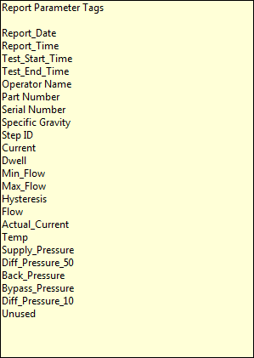
Temp | Data
 | 100 | 41.7 | 38.5
 | 125 | 41.7 | 35.2
 | 160 | 41.5 | 37.5
 | 200 | 42.3 | 42.5
 | 250 | 46.9 | 46.8
 | 315 | 51.9 | 52.6
 | 400 | 52.3 | 46.7
 | 500 | 46.5 | 41.6
 | 630 | 42.3 | 35.9
 | 800 | 41.1 | 32.6

